Титульный новый
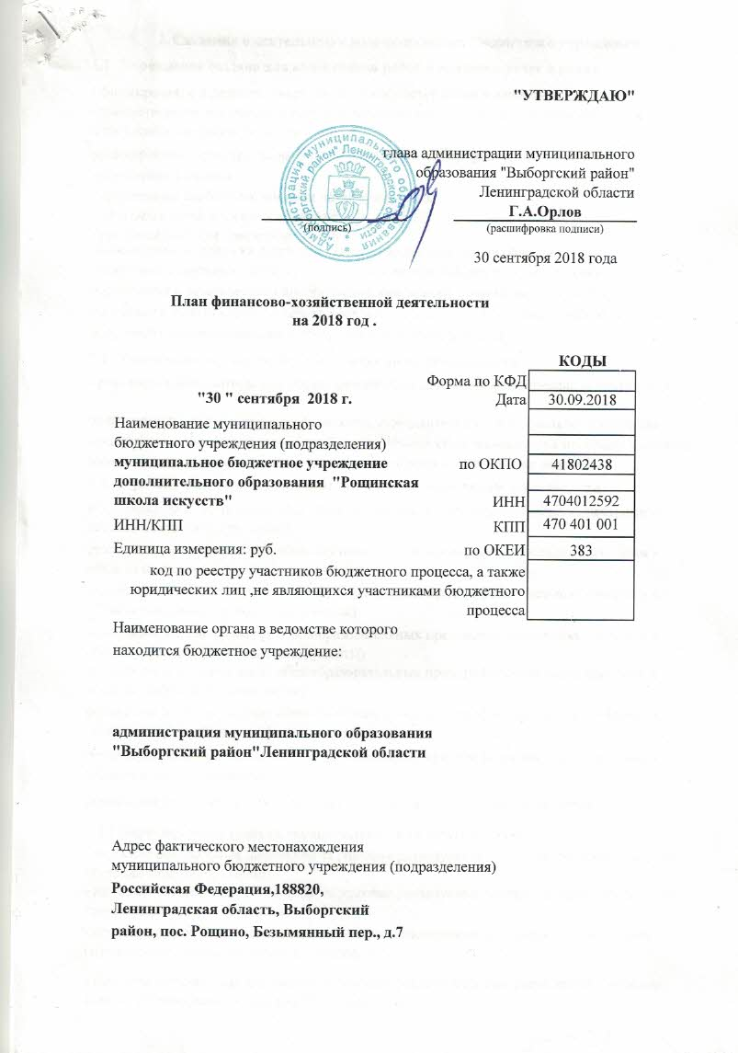
 |  |  |  | "УТВЕРЖДАЮ"
 |  |  |  | глава администрации муниципального образования "Выборгский район" Ленинградской области
 |  |  |  |  |  | Г.А.Орлов
 |  |  | (подпись) |  |  | (расшифровка подписи)

 |  |  |  |  |  | 30 сентября 2018 года

 | План финансово-хозяйственной деятельности
 | на 2018 год .

 |  |  |  |  |  |  | КОДЫ
 |  |  |  |  | Форма по КФД
 |  | "30 " сентября 2018 г. |  |  | Дата |  | 2018-09-30
Наименование муниципального
бюджетного учреждения (подразделения)
муниципальное бюджетное учреждение дополнительного образования "Рощинская школа искусств" |  |  |  |  |  | по ОКПО | 41802438

 |  |  |  |  |  | ИНН | 4704012592
ИНН/КПП |  |  |  |  |  | КПП | 470,401,001
Единица измерения: руб. |  |  |  |  | по ОКЕИ |  | 383
код по реестру участников бюджетного процесса, а также юридических лиц ,не являющихся участниками бюджетного процесса
Наименование органа в ведомстве которого
находится бюджетное учреждение:

администрация муниципального образования "Выборгский район"Ленинградской области

Адрес фактического местонахождения
муниципального бюджетного учреждения (подразделения)
Российская Федерация,188820,
Ленинградская область, Выборгский
район, пос. Рощино, Безымянный пер., д.7

